Establecimientos
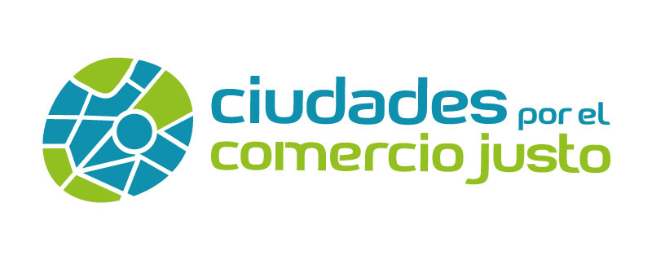

Criterio 2: accesibilidad a productos de Comercio Justo
Listado de establecimientos (tiendas especializadas, tiendas de comercio justo, supermercados, grandes superficies, etc.), que oferten productos de Comercio Justo en tu municipio
[Este documento es editable, rellena con los datos de tu municipio, guarda los cambios y anexa el documento al formulario con el nombre de “Criterio 2.1 y nombre de tu municipio”]

NOMBRE COMERCIAL | DIRECCIÓN | CÓDIGO POSTAL | SECTOR/TIPO DE ESTABLECIMIENTO

